Девочки
 |  | ООО "Джиронимо" 127576, г. Москва, ул. Новгородская 1, офис А110
 |  | ФОТО | Размеры | Количество размеров в размерном ряду | ЦЕНА ПО АКЦИИ | ВАШ ЗАКАЗ | ИТОГО, руб. | 0.00
www.jollybambolly.com

 |  | Мини-коллекция PINGUINO RICCO/МОДНЫЙ ПИНГВИН (2-4 года)

Сарафан на девочку джинсовый |  | 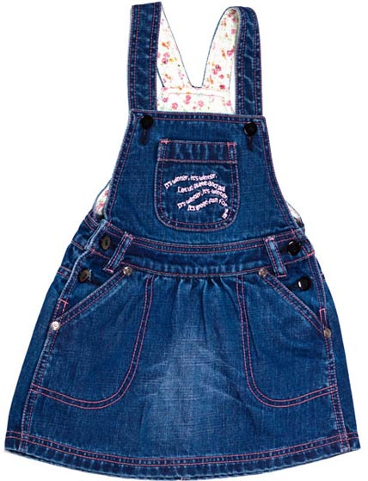 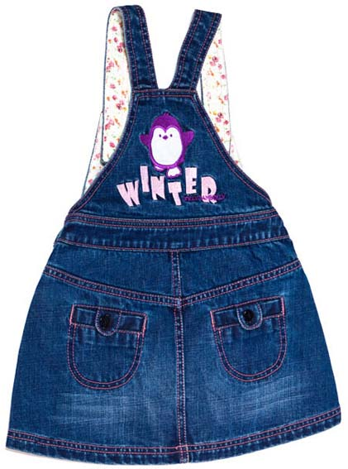 | 92 | 3 | 470р. |  | 0.00
Артикул: | JB 23G1111 |  | 98
синий |  |  | 104
Состав ткани
100% хлопок

Брюки на девочку джинсовые |  | 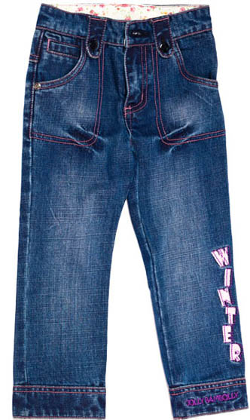 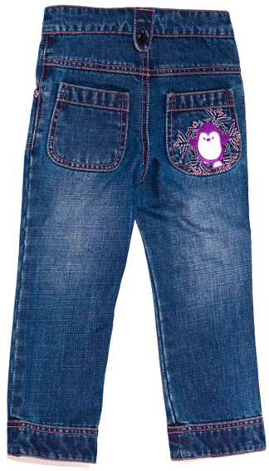 | 92 | 3 | 410р. |  | 0.00
Артикул: | JB 16G1111 |  | 98
синий |  |  | 104
Состав ткани
100% хлопок

ИТОГО |  |  |  |  |  | 0 | 0.00

